エビデンス
１、画面初期化

２、キャンセル

ログイン画面に遷移する

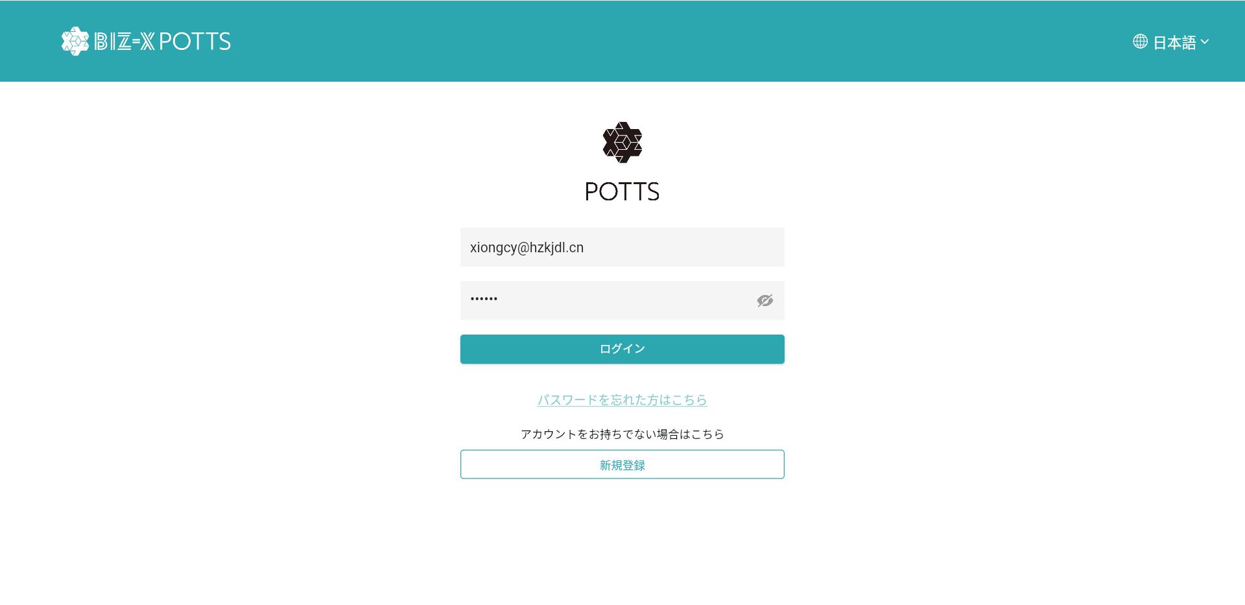

３、次へ
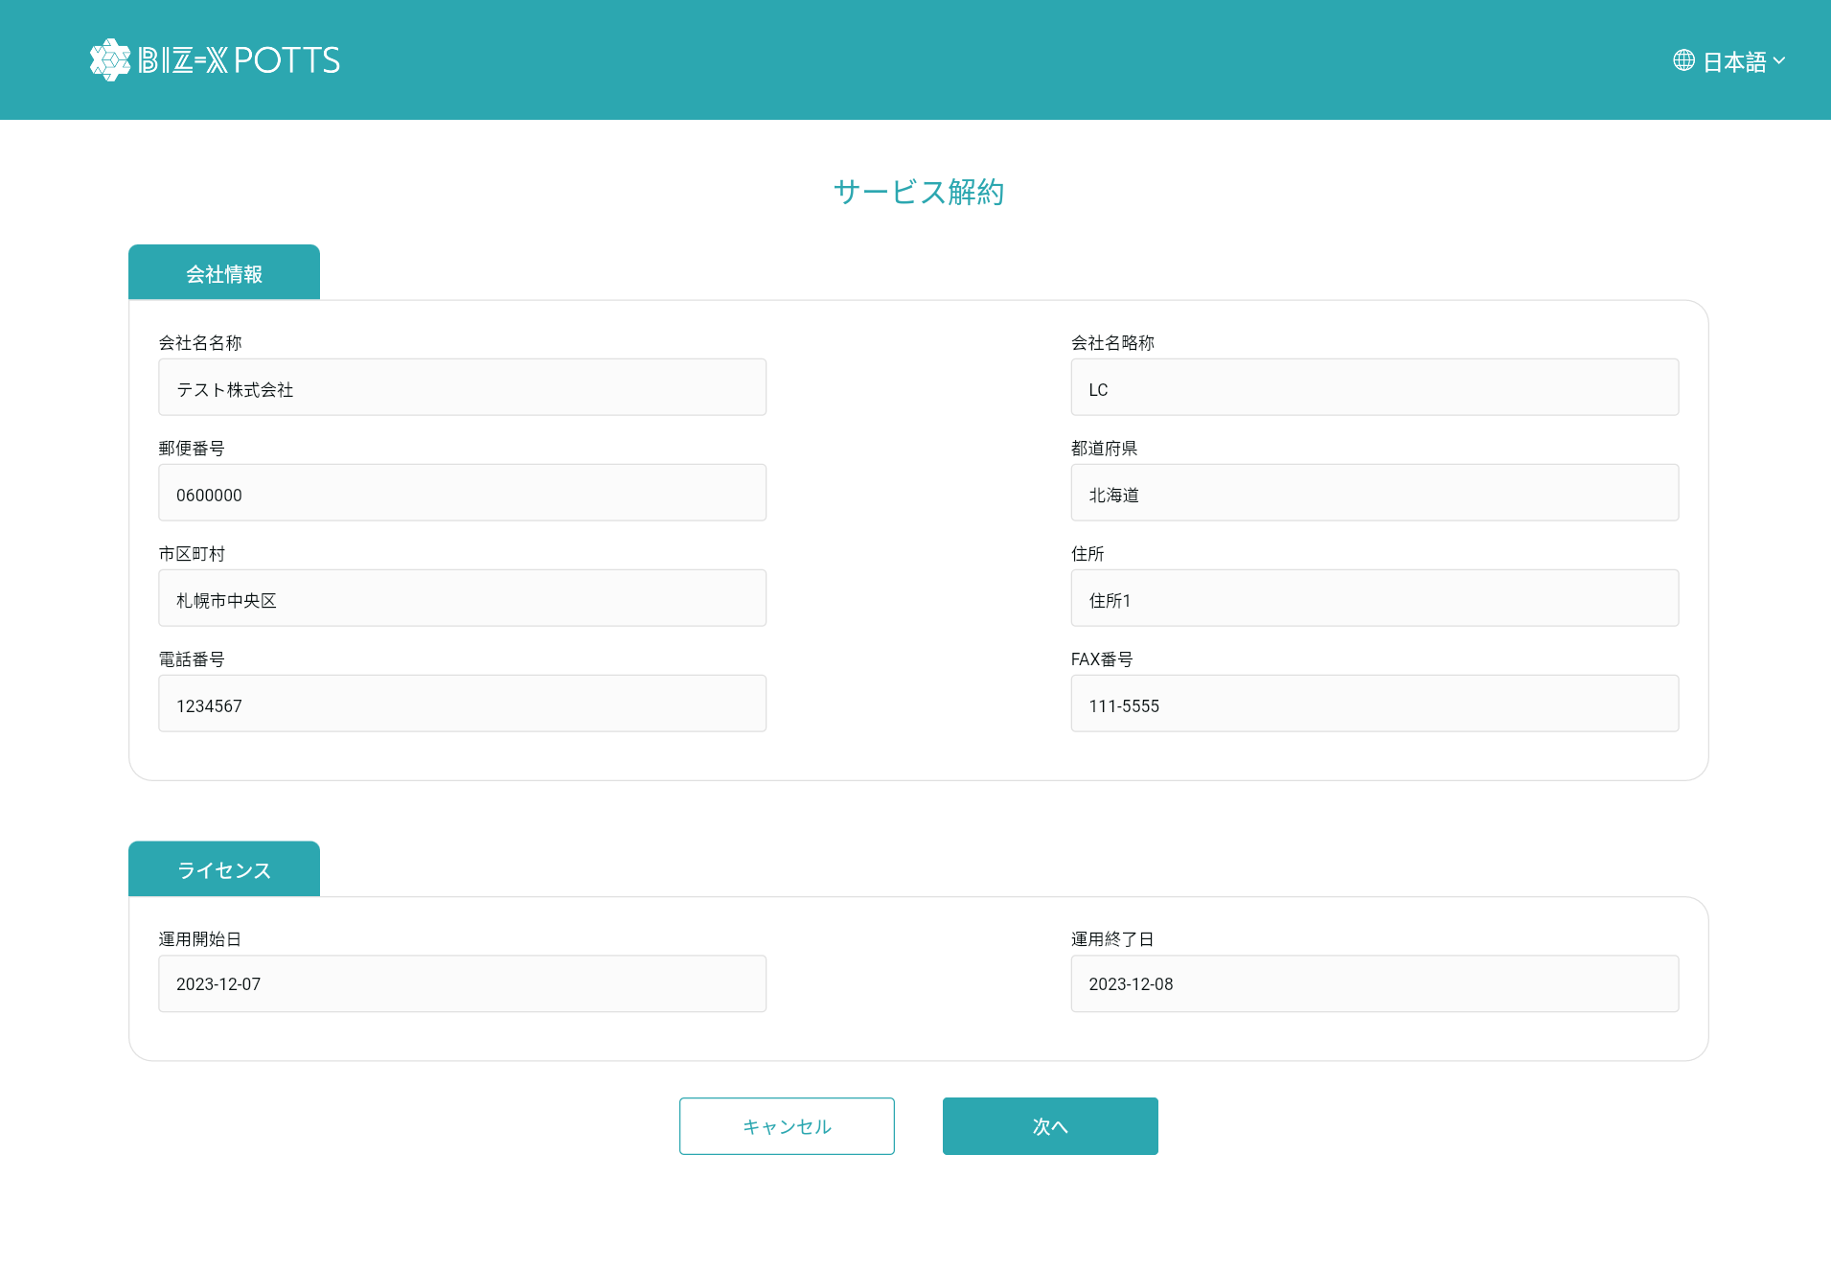

解約確認画面に遷移する

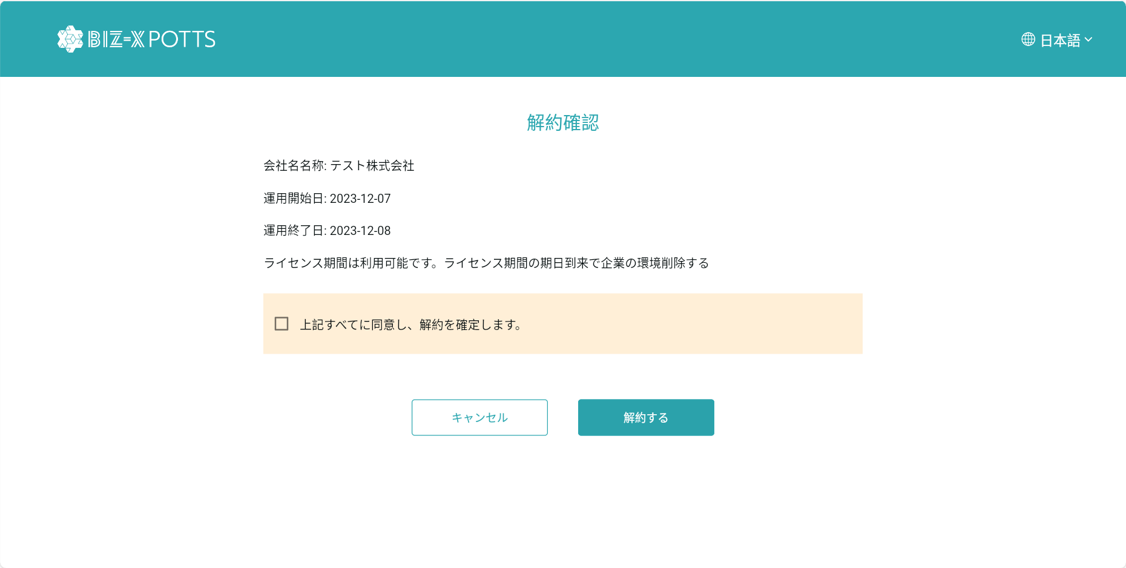

ログイン画面に遷移する

４、解約する
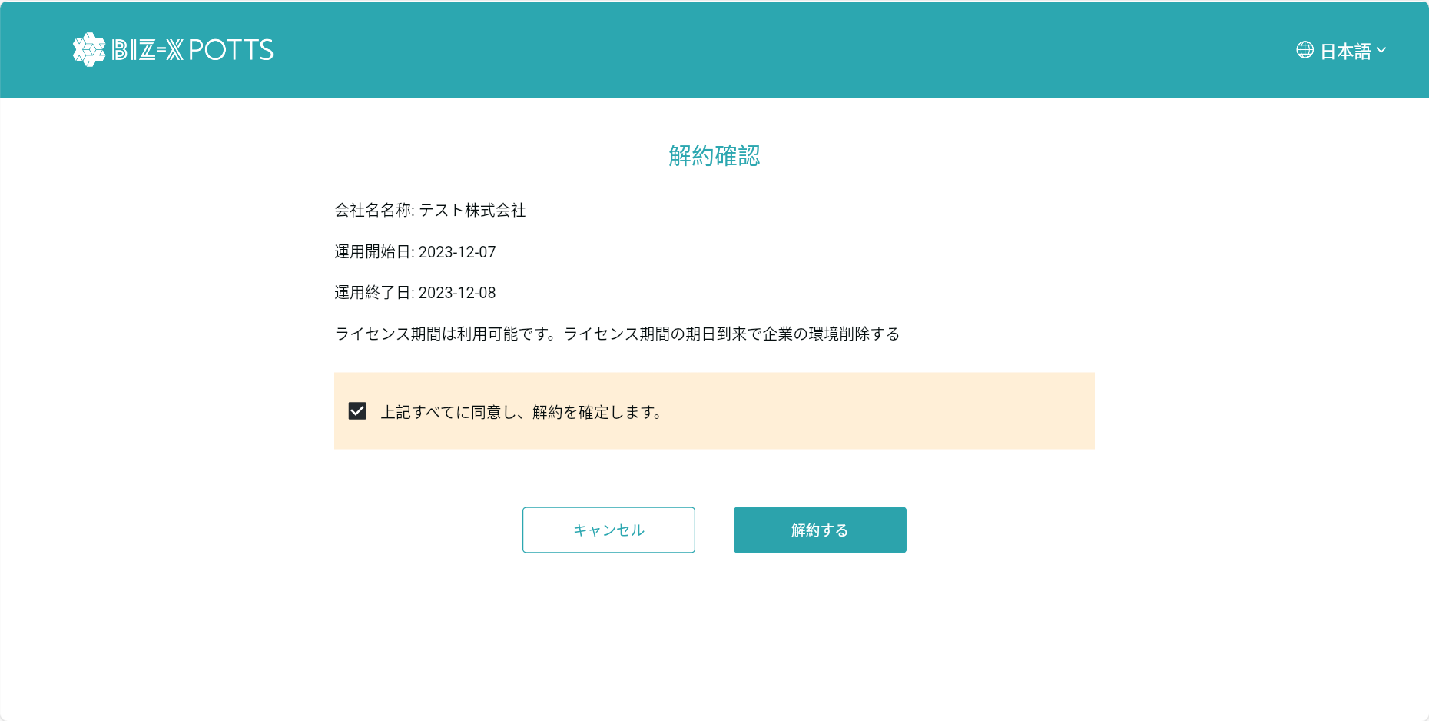

フィールド：「状態」＝「3:退会」

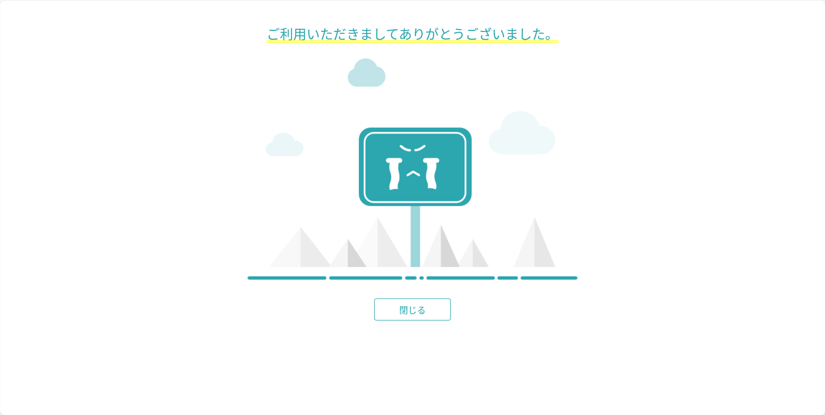

ログイン画面に遷移する

解約前

解約後

